Sheet1
爱尚吾餐制作说明
序号 | 页码 | 内容 | 图片 | 问题 | 调整为 | 备注
 |  |  | 整体 | 页面跳转太快，应有个滑动的过渡感觉。页面下边加个提示向上滑动页面的小箭头。三个温暖主题的字体大小不一致。安卓和苹果有部分效果不同步或不一致，应该是适配问题。 | 页面加入向上滑动滑动提示箭头，滑动时有个过渡不要直接瞬间就到下个页面。
 |  |  | 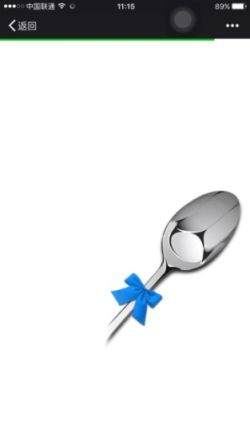 | 加载时勺子先出现，后出现幕布 | 勺子和幕布同步显示
1 | P1单页 | 勺子 |  | 安卓手机勺子不动，只有iphone的在动。晃动时会在中间位置停顿一下。 | 安卓和iphone勺子晃动一致，不要在中间位置停顿。晃动速度再稍快一点。
2 | P2单页 | 追光灯 | 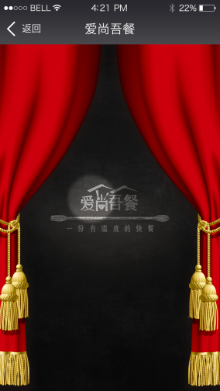 | 灯光变换的循序不对，安卓手机的幕布是从上落下，而iphone是直接出现 | 灯光从左至右的顺序（按说明文档排列顺序），灯光变换的速度再快一点，循环的间隔缩短。安卓和iphone的幕布都是从上落下。幕布落下后再开始灯光变换效果。
3 | P2单页 | 追光灯 | 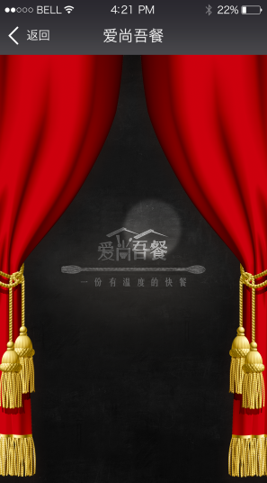 | 灯光1消失同时，出现灯光2 | ——
4 |  | 追光灯 | 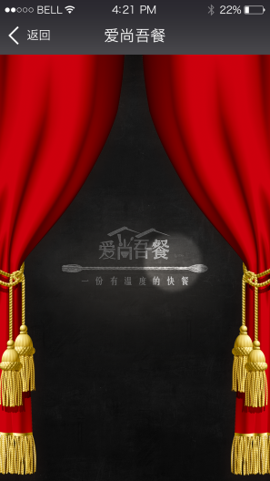 | 灯光2消失同时，出现灯光3 | ——
7 | P3单页 |  |  | 1，图片在动。 2，下部文字位置偏低，偏左。 | 1，图片没有动效，不要动。2，底部文字位置提高一点，上下（上图的底边）左右居中
8 | P3长图 |  | 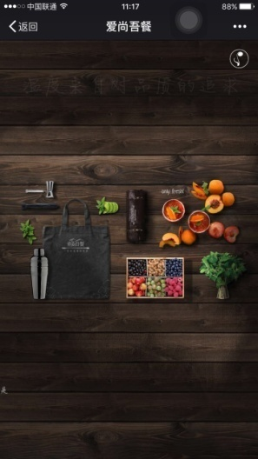 | “是”露出了 | 底部文字起始位置调整，不要露出“是”字
9 | P4单页 |  |  | 字体 | 字体太大，和上下页此处字体大小保持一致或尽量不要差太多
 |  |  | 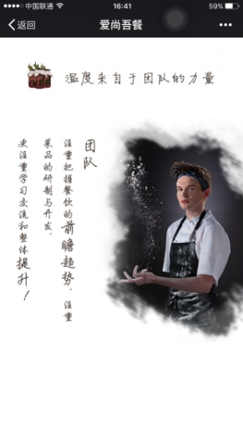 | 整体位置 | 底部留白多了，位置下移
 |  |  | 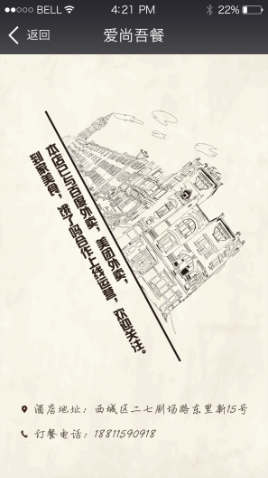 | 1，建筑倾倒慢 2，建筑和左侧文字出现时会有卡顿和跳的情况 | 建筑倾倒要快速的，感觉是砸在左侧字上。
 |  |  | 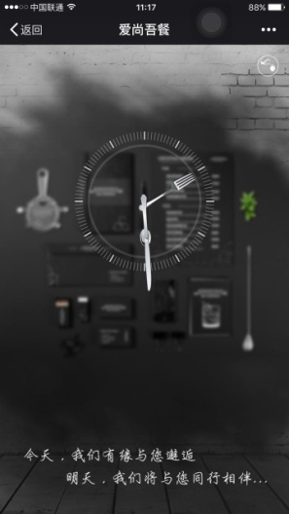 | 文字渐入速度快 | 渐入速度慢一些，参照地址电话的渐入速度

